상품제안서
샌디스크 Ultra Luxe USB 3.1 Z74 (32G, 64G, 128G, 256G) | 상품코드: F27007

 |  |  |  |  |  |  | 02-412-0044 | www.easy1.co.kr
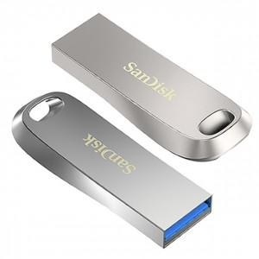

【상세/제작정보】 | 강력한 포렌식 보안프로그램 탑재 기본수량 미만 인쇄시 비용 추가. 초기 세팅비 별도. 싸바리박스 개당 800원.

【인쇄/포장옵션】 | 레이저 / 포장지포장

【공급단가】 | 수량 | 100~ | 300~ | 500~ | 1,000~ | 3,000~
*VAT별도 | 32G | 9,880원 | 9,720원 | 9,490원 | 9,250원 | 9,090원
 | 64G | 11,250원 | 11,070원 | 10,800원 | 10,530원 | 10,350원
 | 128G | 17,270원 | 16,990원 | 16,580원 | 16,160원 | 15,890원
 | 256G | 31,470원 | 30,970원 | 30,210원 | 29,460원 | 28,950원

【상품 URL】 | https://dev.easy1.co.kr:443/src/goods_detail.php?gdno=27007

